ルーブル
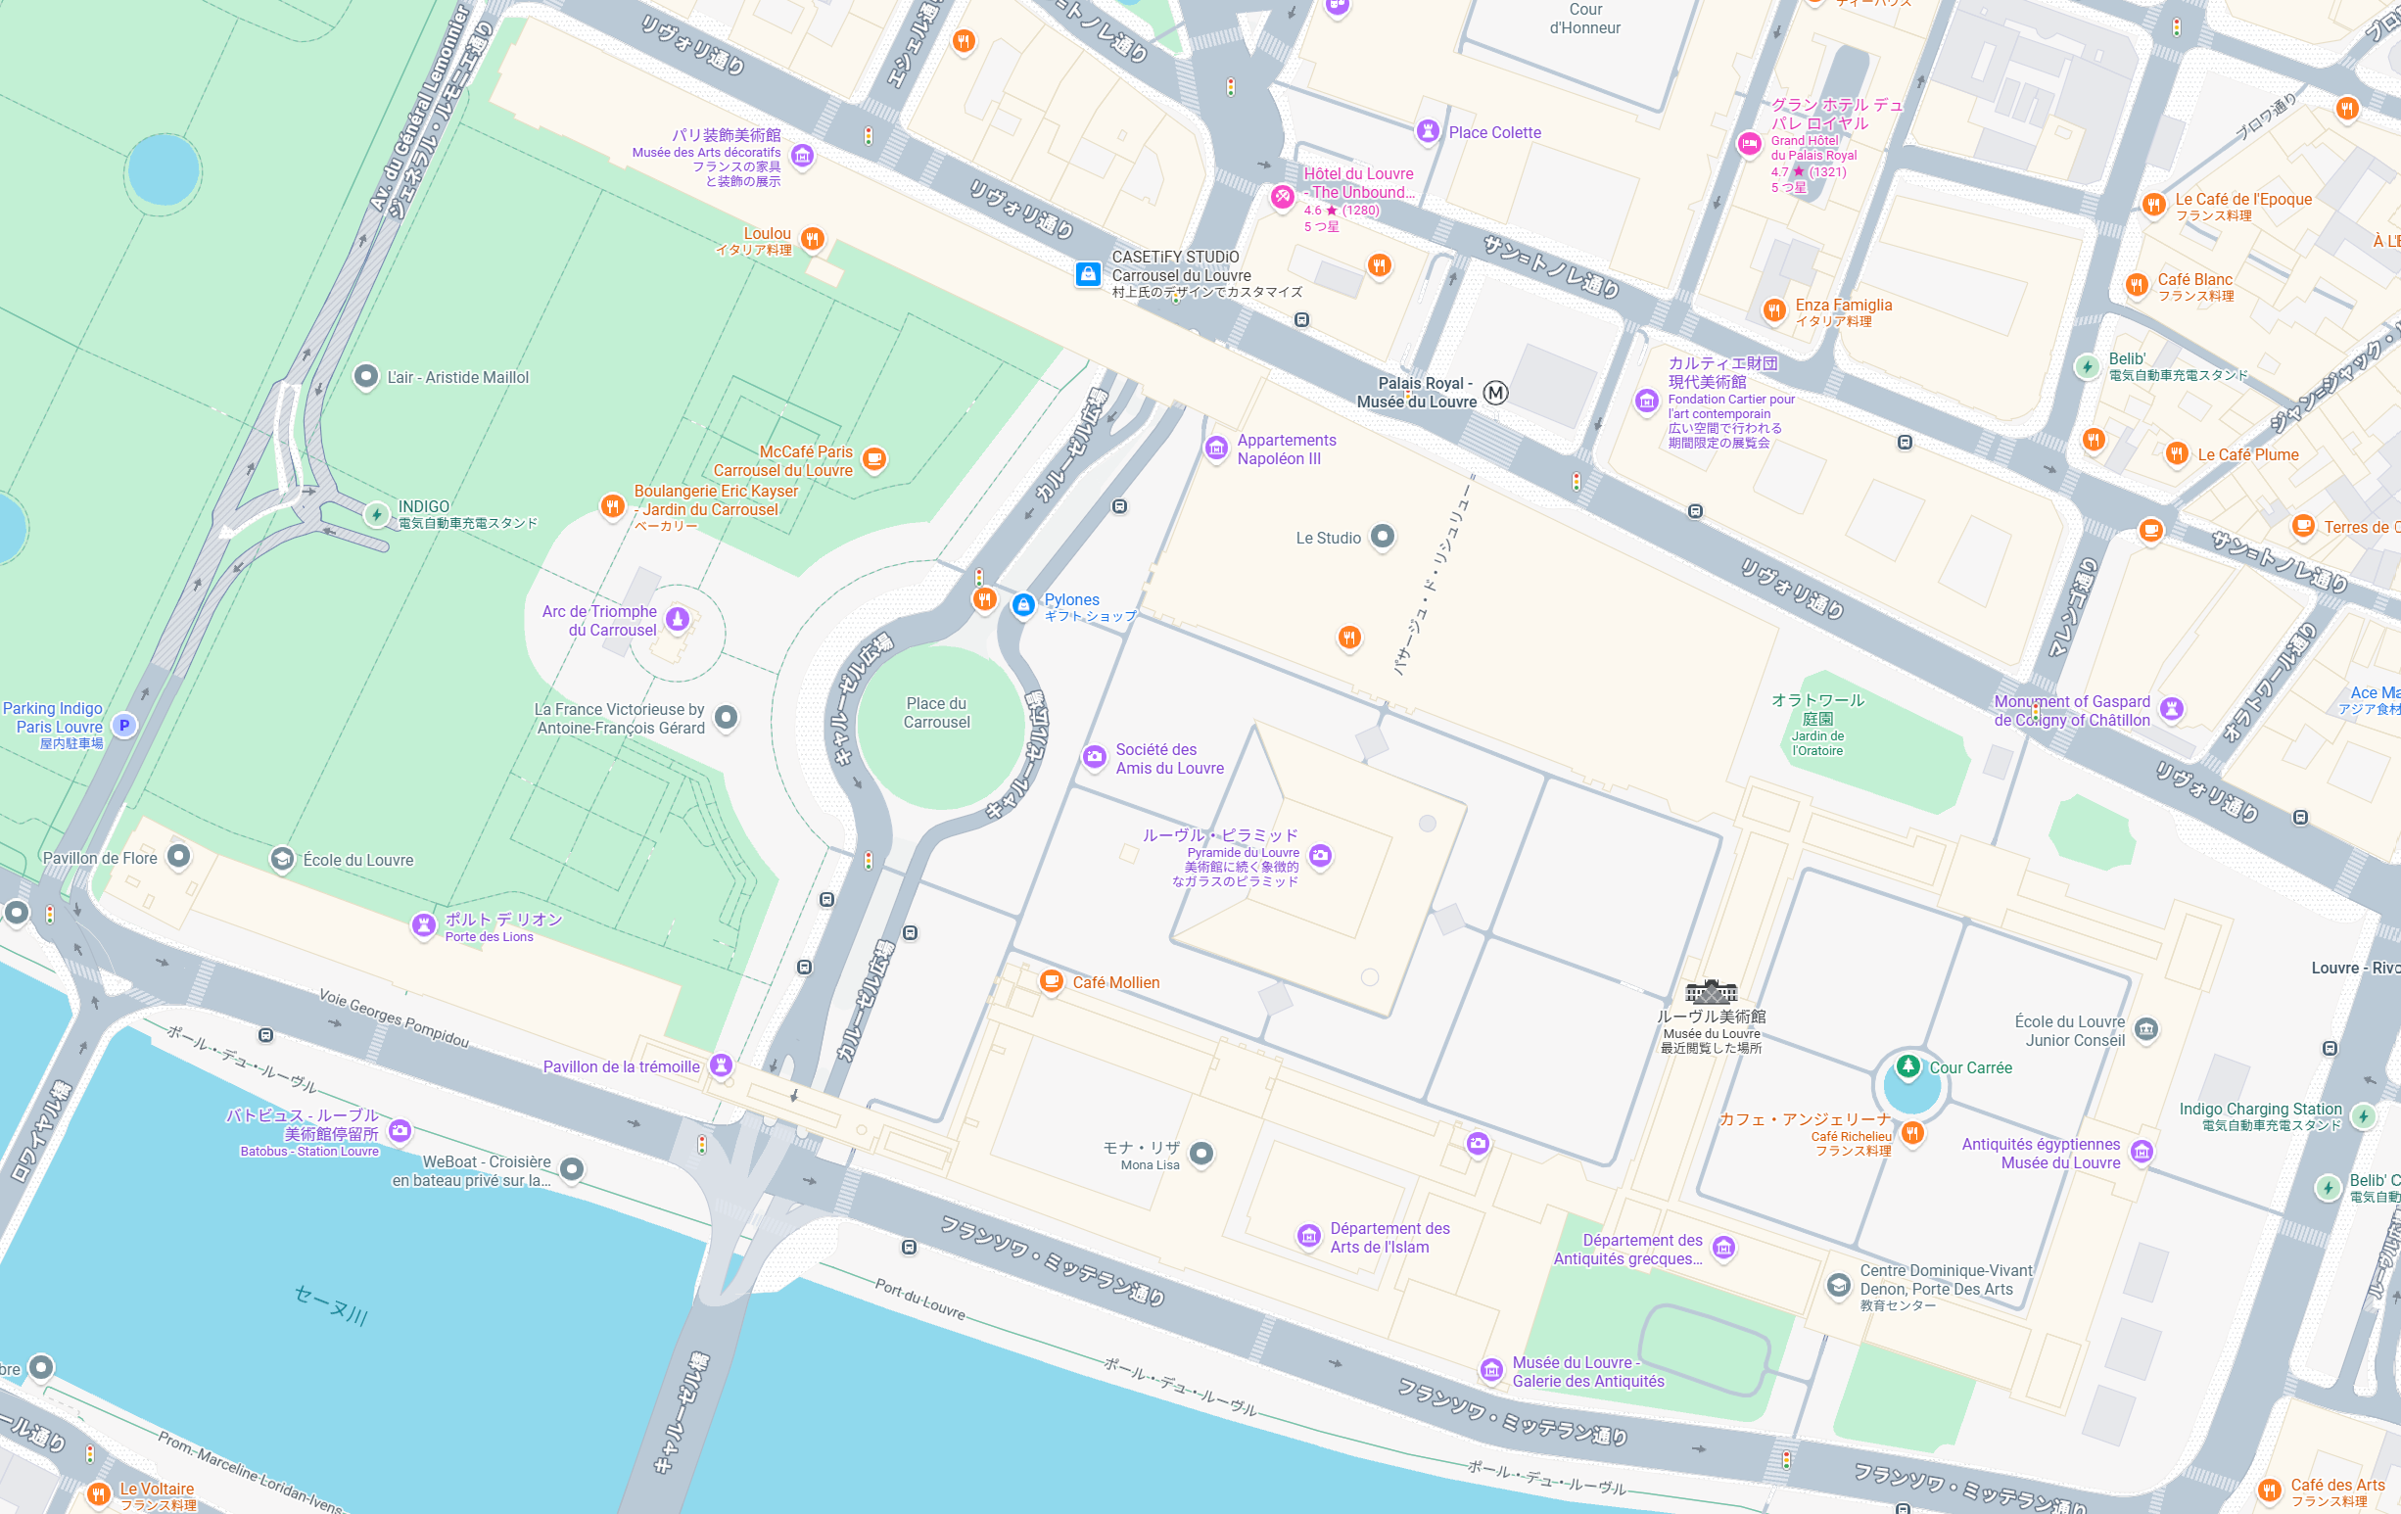
https://www.google.com/maps/@48.8612031,2.3357134,18z?authuser=0&entry=ttu&g_ep=EgoyMDI2MDUyNy4wIKXMDSoASAFQAw%3D%3D

オルセー
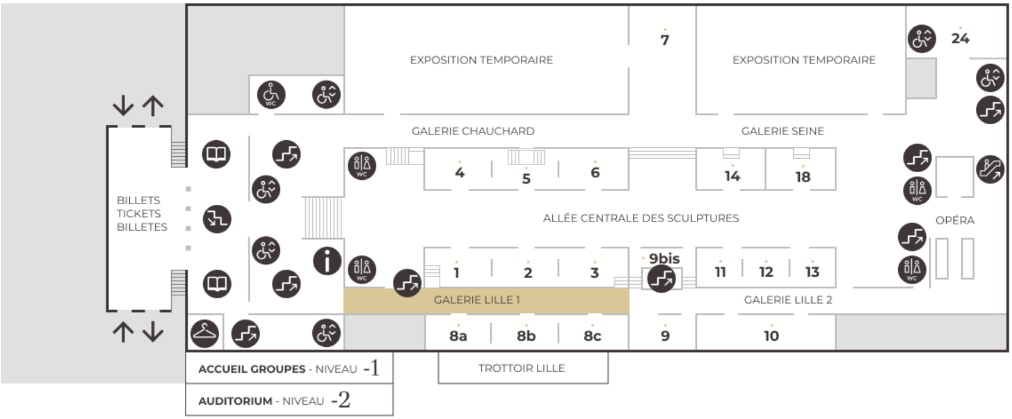
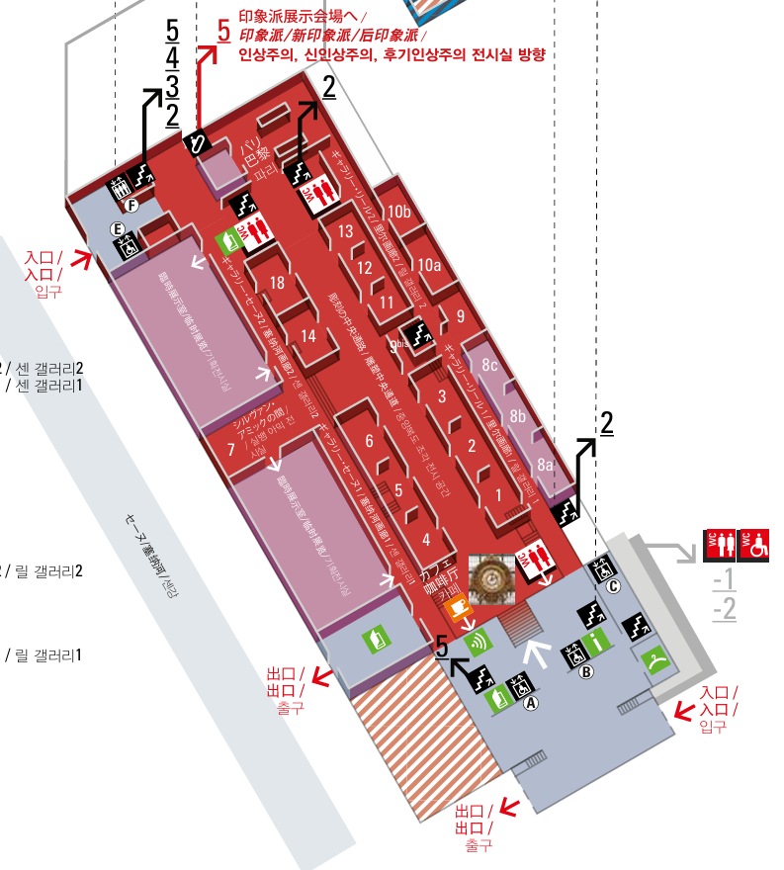
https://www.musee-orsay.fr/en/artworks/le-sahara-9121

Sheet3
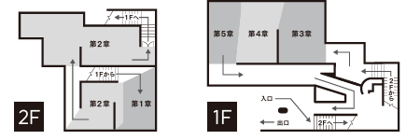

クレラー＝ミュラー美術館
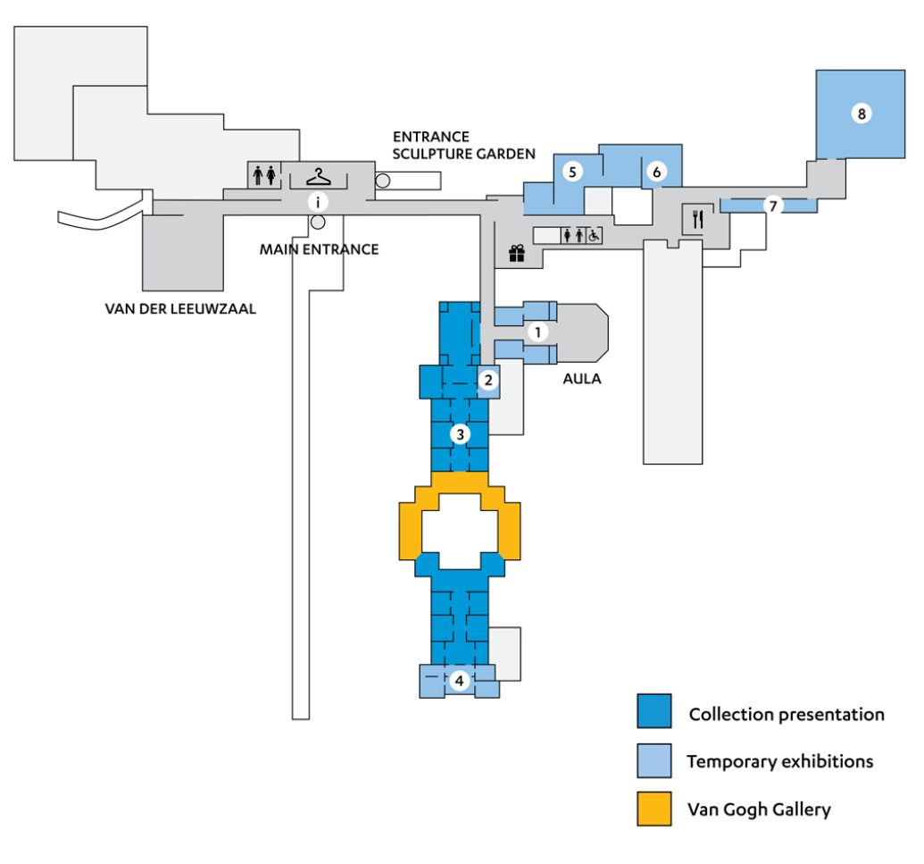

新館部分の長辺はおよそ 110〜130m 程度 と
とても良い質問です。
この図でいう 「新館部分の長辺」 は、中央から右方向に伸びている 灰色の細長い通路と展示室群（番号5?8のエリア） のことを指します。

青色部分（中央縦方向） | 旧館（van de Velde設計）

では左上の部分は何？
図の左上は
「旧館側の特別展示ホール（Van?der?Leeuwzaal）」 であり、
右側の細長い部分（5?8番）とは対照的に、
古い建築様式を残した短辺方向のウイング です。

